Estadísticas
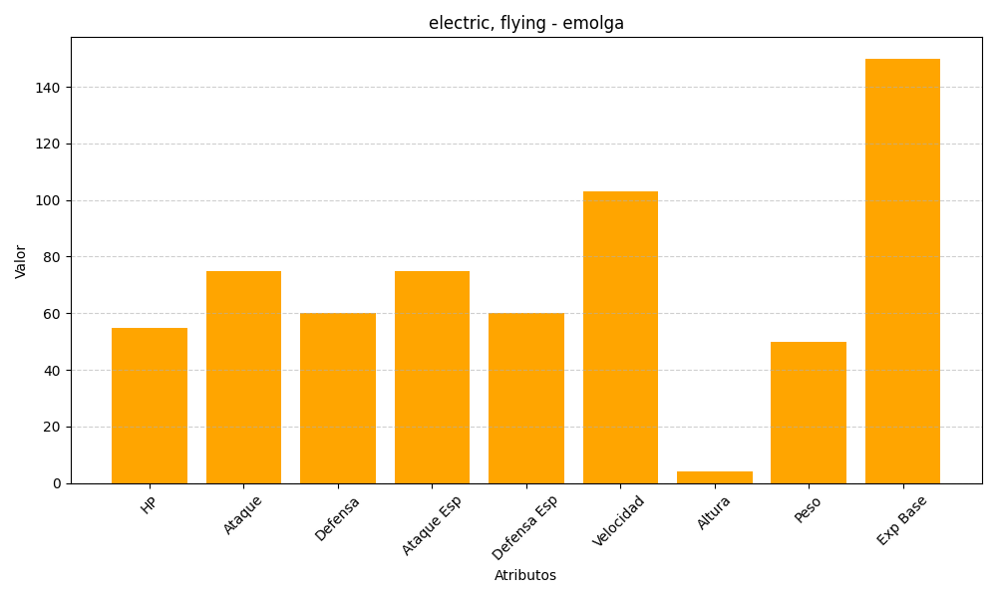
ID | Nombre | Tipo | HP | Ataque | Defensa | Ataque Especial | Defensa Especial | Velocidad | Altura | Peso | Experiencia Base
587 | emolga | electric, flying | 55 | 75 | 60 | 75 | 60 | 103 | 4 | 50 | 150

